Planilha1
Trabalho de Álgebra Booleana: | Mateus Caçabuena, Carolina Ferreira, | Bruno Bolzan, Maria Eduarda Lemos, | Henrique Junchem, | Paola Lopes.

1-a) | A | B | NOT(A) | NOT(B) | NOT(A) OR NOT(B) | NOT(A OR B) AND (NOT(A) OR NOT(B))
 | 1 | 1 | 0 | 0 | 0 | 0
 | 1 | 0 | 0 | 1 | 1 | 0
 | 0 | 1 | 1 | 0 | 1 | 0
 | 0 | 0 | 1 | 1 | 1 | 1

b) | A | B | A AND B | NOT(A OR B) | (A AND B) OR (NOT(A AND B)
 | 1 | 1 | 1 | 0 | 1
 | 1 | 0 | 0 | 0 | 0
 | 0 | 1 | 0 | 0 | 0
 | 0 | 0 | 0 | 1 | 1

c) | A | B | C | B AND C | A OR (B AND C) | NOT(B OR C) | (A OR (B AND C)) OR (NOT(B OR C)) | A OR C | (A OR (B AND C)) OR (NOT(B OR C)) AND (A OR C)
 | 1 | 1 | 1 | 1 | 1 | 0 | 1 | 1 | 1
 | 1 | 1 | 0 | 0 | 1 | 0 | 1 | 1 | 1
 | 1 | 0 | 1 | 0 | 1 | 0 | 1 | 1 | 1
 | 1 | 0 | 0 | 0 | 1 | 1 | 1 | 1 | 1
 | 0 | 1 | 1 | 1 | 1 | 0 | 1 | 1 | 1
 | 0 | 1 | 0 | 0 | 0 | 0 | 0 | 0 | 0
 | 0 | 0 | 1 | 0 | 0 | 0 | 0 | 1 | 0
 | 0 | 0 | 0 | 0 | 0 | 1 | 1 | 0 | 0

d) | A | B | C | D | A AND B | C AND D | (A AND B) OR (C AND D) | NOT(A) | C AND NOT(A) | NOT(C AND NOT(A)) | ((A AND B) OR (C AND D)) AND NOT(C AND NOT(A)) | B AND D | ((A AND B) OR (C AND D)) AND NOT(C AND NOT(A)) OR (B AND D))
 | 0 | 0 | 0 | 0 | 0 | 0 | 0 | 1 | 0 | 1 | 0 | 0 | 0
 | 0 | 0 | 0 | 1 | 0 | 0 | 0 | 1 | 0 | 1 | 0 | 0 | 0
 | 0 | 0 | 1 | 0 | 0 | 0 | 0 | 1 | 1 | 0 | 0 | 0 | 0
 | 0 | 0 | 1 | 1 | 0 | 1 | 1 | 1 | 1 | 0 | 0 | 0 | 0
 | 0 | 1 | 0 | 0 | 0 | 0 | 0 | 1 | 0 | 1 | 0 | 0 | 0
 | 0 | 1 | 0 | 1 | 0 | 0 | 0 | 1 | 0 | 1 | 0 | 1 | 1
 | 0 | 1 | 1 | 0 | 0 | 0 | 0 | 1 | 1 | 0 | 0 | 0 | 0
 | 0 | 1 | 1 | 1 | 0 | 1 | 1 | 1 | 1 | 0 | 0 | 1 | 1
 | 1 | 0 | 0 | 0 | 0 | 0 | 0 | 0 | 0 | 1 | 0 | 0 | 0
 | 1 | 0 | 0 | 1 | 0 | 0 | 0 | 0 | 0 | 1 | 0 | 0 | 0
 | 1 | 0 | 1 | 0 | 0 | 0 | 0 | 0 | 0 | 1 | 0 | 0 | 0
 | 1 | 0 | 1 | 1 | 0 | 1 | 1 | 0 | 0 | 1 | 1 | 0 | 1
 | 1 | 1 | 0 | 0 | 1 | 0 | 1 | 0 | 0 | 1 | 1 | 0 | 1
 | 1 | 1 | 0 | 1 | 1 | 0 | 1 | 0 | 0 | 1 | 1 | 1 | 1
 | 1 | 1 | 1 | 0 | 1 | 0 | 1 | 0 | 0 | 1 | 1 | 0 | 1
 | 1 | 1 | 1 | 1 | 1 | 1 | 1 | 0 | 0 | 1 | 1 | 1 | 1

2-a) | S = A.B.C + A.C’ + (A.B)’ |  |  | S = (A.B.C’).(A’+B’+C’)
 | ABC + AC' + A' + B' | Morgan |  | ABC'A' + ABC'B' + ABC'C' | Distributividade
 | ABC + C' + A' + B' | Absorção |  | ABC'A' + ABC'B' + ABC' | Identidade
 | AB + C' + A' + B' | Absorção |  | 0 + ABC'B' + ABC' | Complemento
 | B + C' + A' + B' | Absorção |  | ABC'B' + ABC' | Identidade
 | C' + A' + 1 | Complemento |  | 0 + ABC' | Complemento
 | 1 | Identidade |  | ABC' | Identidade

3-a) | 𝐴.𝐵.𝐶 + 𝐴.𝐵'.𝐶 + 𝐴.𝐵': | A | B | C | A.B.C | A.B'.C | 𝐴.𝐵.𝐶 + 𝐴.𝐵'.𝐶 | A.B' | 𝐴.𝐵.𝐶 + 𝐴.𝐵'.𝐶 + 𝐴.𝐵'
 | TABELA | 0 | 0 | 0 | 0 | 0 | 0 | 0 | 0
 | VERDADE | 0 | 0 | 1 | 0 | 0 | 0 | 0 | 0
 |  | 0 | 1 | 0 | 0 | 0 | 0 | 0 | 0
 |  | 0 | 1 | 1 | 0 | 0 | 0 | 0 | 0
 |  | 1 | 0 | 0 | 0 | 0 | 0 | 1 | 1
 |  | 1 | 0 | 1 | 0 | 1 | 1 | 1 | 1
 |  | 1 | 1 | 0 | 0 | 0 | 0 | 0 | 0
 |  | 1 | 1 | 1 | 1 | 0 | 1 | 0 | 1

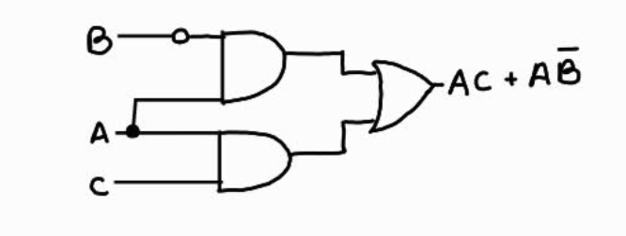
 | soma de produtos (min-termos): | A.B'.C' + A.B'.C + A.B.C |  |  |  | A.B.C + A.B'.C + A.B'
 | Simplificação da soma de produtos: | AB'(C'+C) + ABC | Distributividade |  | Simplificação da expressão: | ABC + AB' | Absorção
 |  | AB'1 + ABC | Complemento |  |  | A(BC + B') | Distributividade
 |  | AB'+ ABC | Identidade |  |  | A(C + B') | Absorção
 |  | A(BC + B') | Distributividade |  |  | AC + AB' | Distributividade
 |  | A(C + B') | Absorção
 |  | AC + AB' | Distributividade

b) | A'.C' + A'.B.C + A'.B | A | B | C | A' | C' | A'.C' | A'.B.C | A'.C' + A'.B.C | A'.B | A'.C' + A'.B.C + A'.B
 | TABELA | 0 | 0 | 0 | 1 | 1 | 1 | 0 | 1 | 0 | 1
 | VERDADE | 0 | 0 | 1 | 1 | 0 | 0 | 0 | 0 | 0 | 1
 |  | 0 | 1 | 0 | 1 | 1 | 1 | 0 | 1 | 1 | 1
 |  | 0 | 1 | 1 | 1 | 0 | 0 | 1 | 1 | 1 | 1
 |  | 1 | 0 | 0 | 0 | 1 | 0 | 0 | 0 | 0 | 0
 |  | 1 | 0 | 1 | 0 | 0 | 0 | 0 | 0 | 0 | 0
 |  | 1 | 1 | 0 | 0 | 1 | 0 | 0 | 0 | 0 | 0
 |  | 1 | 1 | 1 | 0 | 0 | 0 | 0 | 0 | 0 | 0

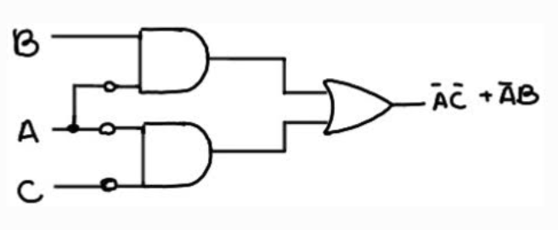
 | Soma de produtos (min-termos): | A'.B'.C' + A'.B'.C + A'.B.C' + A'.B.C |  |  |  | A'.C' + A'.B.C + A'.B
 | Simplificação da soma de produtos: | A'B'(C' + C) + A'BC' + A'BC | Distributividade |  | Simplificação da expressão: | A'C' + A'B | Absorção
 |  | A'B'1 + A'BC' + A'BC | Complemento
 |  | A'B' + A'BC' + A'BC | Identidade
 |  | A'(BC' + B') + A'BC | Distributividade
 |  | A'(C' + B') + A'BC | Absorção |  | Circuitos Lógicos:
 |  | A'C' + A'B' + A'BC | Distributividade
 |  | A'B'+A'(BC + C') | Distributividade
 |  | A'B' + A'(B + C') | Absorção
 |  | A'B' + A'B + A'C' | Distributividade
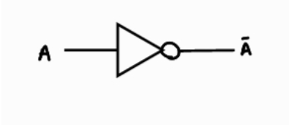
 |  | A'(B' + B) + A'C' | Distributividade
 |  | A'1 + A'C' | Complemento
 |  | A' + A'C' | Identidade
 |  | A' | Absorção

4-a) | A'.B'.C' + A'.B.C' + A.B'.C' + A.B'.C
b) | A'(B'C' + BC') + A(B'C' + B'C) | Distributividade
 | A'(C'(B' + B)) + A(B'(C' + C)) | Identidade
 | A'(C'1) + A(B'1) | Identidade
 | A'.C' + A.B'

5-a) | A'.C' + A'.B.C + A'.B | A | B | C | A' | C' | A'.C' | A'.B.C | A'.C' + A'.B.C | A'.B | A'.C' + A'.B.C + A'.B
 | TABELA | 0 | 0 | 0 | 1 | 1 | 1 | 0 | 1 | 0 | 1
 | VERDADE | 0 | 0 | 1 | 1 | 0 | 0 | 0 | 0 | 0 | 0
 |  | 0 | 1 | 0 | 1 | 1 | 1 | 0 | 1 | 1 | 1
 |  | 0 | 1 | 1 | 1 | 0 | 0 | 1 | 1 | 1 | 1
 |  | 1 | 0 | 0 | 0 | 1 | 0 | 0 | 0 | 0 | 0
 |  | 1 | 0 | 1 | 0 | 0 | 0 | 0 | 0 | 0 | 0
 |  | 1 | 1 | 0 | 0 | 1 | 0 | 0 | 0 | 0 | 0
 |  | 1 | 1 | 1 | 0 | 0 | 0 | 0 | 0 | 0 | 0

b) | Soma de produtos (min-termos): | A'.B'.C' + A'.B.C' + A'.B.C
c) | Simplificação da soma de produtos: | A'C'(B' + B) + A'BC | Distributividade
 |  | A'C'(1) + A'BC | Identidade
 |  | A'C' + A'BC | Identidade
 |  | A'(BC + C') | Distributividade
 |  | A'(B + C') | Absorção
 |  | A'B + A'C' | Distributividade

d)

e) | TABELA | A | B | C | A' | C' | A'B | A'C' | A'B + A'C'
 | VERDADE | 0 | 0 | 0 | 1 | 1 | 0 | 1 | 1
 |  | 0 | 0 | 1 | 1 | 0 | 0 | 0 | 0
 |  | 0 | 1 | 0 | 1 | 1 | 1 | 1 | 1
 |  | 0 | 1 | 1 | 1 | 0 | 1 | 0 | 1
 |  | 1 | 0 | 0 | 0 | 1 | 0 | 0 | 0
 |  | 1 | 0 | 1 | 0 | 0 | 0 | 0 | 0
 |  | 1 | 1 | 0 | 0 | 1 | 0 | 0 | 0
 |  | 1 | 1 | 1 | 0 | 0 | 0 | 0 | 0

